Sheet1
Microstate List
Molecule | microstate ID | canonical isomeric SMILES | canonical SMILES
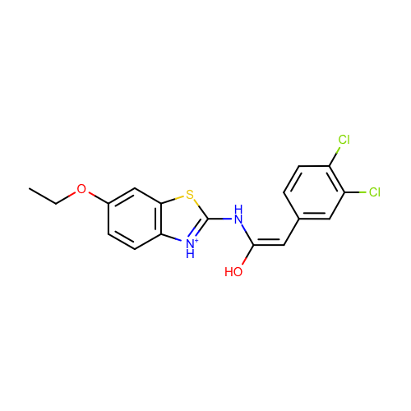 | SM19_micro001 | CCOc1ccc2c(c1)sc([nH+]2)N/C(=C\c3ccc(c(c3)Cl)Cl)/O | CCOc1ccc2c(c1)sc([nH+]2)NC(=Cc3ccc(c(c3)Cl)Cl)O
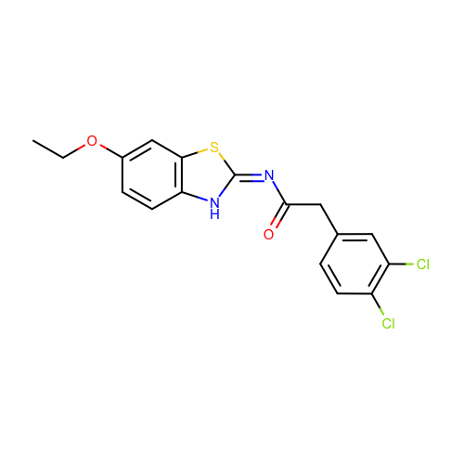 | SM19_micro002 | CCOc1ccc2c(c1)s/c(=N/C(=O)Cc3ccc(c(c3)Cl)Cl)/[nH]2 | CCOc1ccc2c(c1)sc(=NC(=O)Cc3ccc(c(c3)Cl)Cl)[nH]2
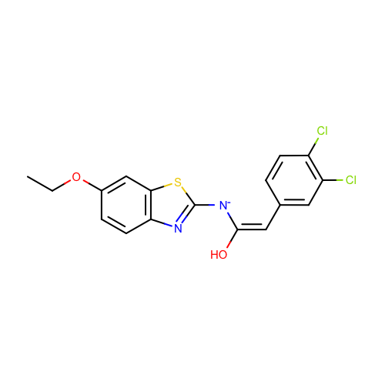 | SM19_micro004 | CCOc1ccc2c(c1)sc(n2)[N-]/C(=C\c3ccc(c(c3)Cl)Cl)/O | CCOc1ccc2c(c1)sc(n2)[N-]C(=Cc3ccc(c(c3)Cl)Cl)O
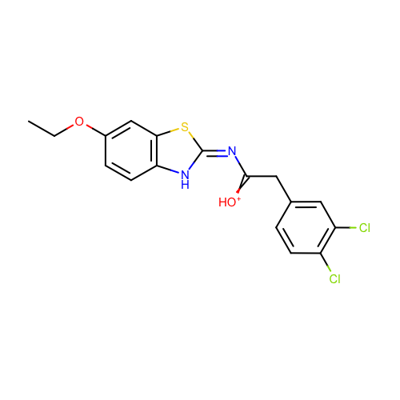 | SM19_micro005 | CCOc1ccc2c(c1)s/c(=N/C(=[OH+])Cc3ccc(c(c3)Cl)Cl)/[nH]2 | CCOc1ccc2c(c1)sc(=NC(=[OH+])Cc3ccc(c(c3)Cl)Cl)[nH]2
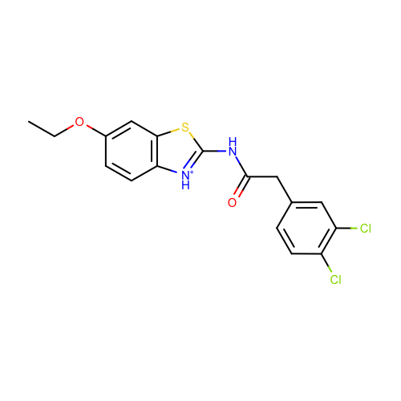 | SM19_micro006 | CCOc1ccc2c(c1)sc([nH+]2)NC(=O)Cc3ccc(c(c3)Cl)Cl | CCOc1ccc2c(c1)sc([nH+]2)NC(=O)Cc3ccc(c(c3)Cl)Cl
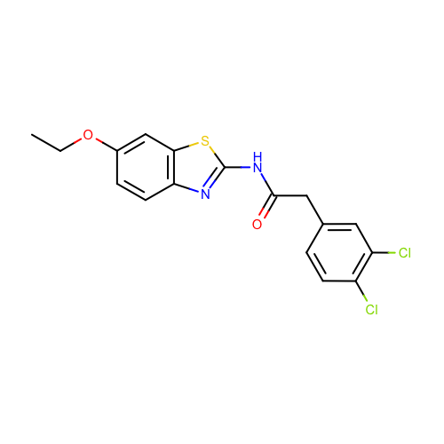 | SM19_micro007 | CCOc1ccc2c(c1)sc(n2)NC(=O)Cc3ccc(c(c3)Cl)Cl | CCOc1ccc2c(c1)sc(n2)NC(=O)Cc3ccc(c(c3)Cl)Cl
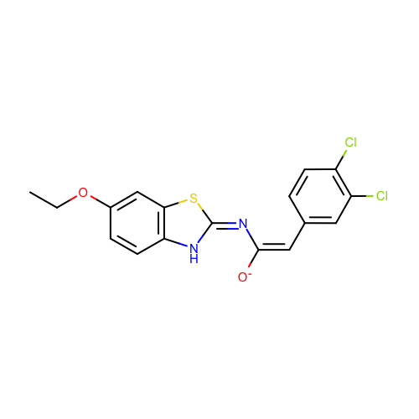 | SM19_micro008 | CCOc1ccc2c(c1)s/c(=N/C(=C\c3ccc(c(c3)Cl)Cl)/[O-])/[nH]2 | CCOc1ccc2c(c1)sc(=NC(=Cc3ccc(c(c3)Cl)Cl)[O-])[nH]2
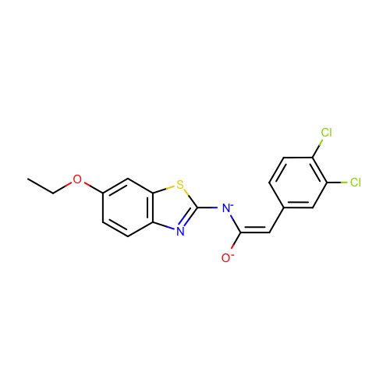 | SM19_micro010 | CCOc1ccc2c(c1)sc(n2)[N-]/C(=C\c3ccc(c(c3)Cl)Cl)/[O-] | CCOc1ccc2c(c1)sc(n2)[N-]C(=Cc3ccc(c(c3)Cl)Cl)[O-]
 | SM19_micro012 | CCOc1ccc2c(c1)sc(n2)/N=C(/Cc3ccc(c(c3)Cl)Cl)\[O-] | CCOc1ccc2c(c1)sc(n2)N=C(Cc3ccc(c(c3)Cl)Cl)[O-]
 | SM19_micro013 | CCOc1ccc2c(c1)sc(n2)N/C(=C\c3ccc(c(c3)Cl)Cl)/[O-] | CCOc1ccc2c(c1)sc(n2)NC(=Cc3ccc(c(c3)Cl)Cl)[O-]
 | SM19_micro014 | CCOc1ccc2c(c1)sc(n2)N/C(=C\c3ccc(c(c3)Cl)Cl)/O | CCOc1ccc2c(c1)sc(n2)NC(=Cc3ccc(c(c3)Cl)Cl)O
 | SM19_micro015 | CCOc1ccc2c(c1)sc([nH+]2)N/C(=C\c3ccc(c(c3)Cl)Cl)/[O-] | CCOc1ccc2c(c1)sc([nH+]2)NC(=Cc3ccc(c(c3)Cl)Cl)[O-]
 | SM19_micro016 | CCOc1ccc2c(c1)s/c(=N/C(=[OH+])[CH-]c3ccc(c(c3)Cl)Cl)/[nH]2 | CCOc1ccc2c(c1)sc(=NC(=[OH+])[CH-]c3ccc(c(c3)Cl)Cl)[nH]2
 | SM19_micro018 | CCOc1ccc2c(c1)sc(n2)[N-]C(=[OH+])Cc3ccc(c(c3)Cl)Cl | CCOc1ccc2c(c1)sc(n2)[N-]C(=[OH+])Cc3ccc(c(c3)Cl)Cl
 | SM19_micro019 | CCOc1ccc2c(c1)sc(n2)NC(=[OH+])Cc3ccc(c(c3)Cl)Cl | CCOc1ccc2c(c1)sc(n2)NC(=[OH+])Cc3ccc(c(c3)Cl)Cl

